상품제안서
파이롯트 지워지는 볼펜 프릭션 볼3색 슬림 0.38 | 상품코드: S26672

 |  |  |  |  |  |  | 02-713-8555 | www.synergygift.co.kr
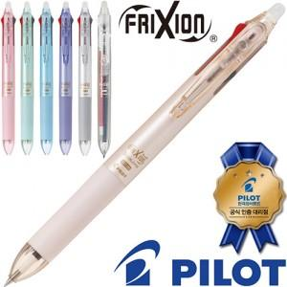

【상세/제작정보】

【인쇄/포장옵션】 | 실크 / OPP(비닐)

【공급단가】 | 수량 | 100~ | 300~ | 500~ | 1,000~ | 3,000~
*VAT별도 | 단가 | 5,360원 | 5,280원 | 5,160원 | 4,950원 | 4,740원

【상품 URL】 | https://www.synergygift.co.kr:443/src/goods_detail.php?gdno=26672

